Закупка cronier-mac
Фото | Наименование | Цена | Кол-во | Сумма
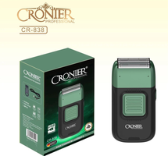 | CR-838 | 900.00 | 10 | 9,000.00
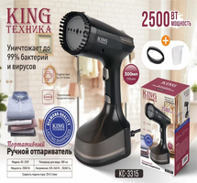 | KC-3315 | 1,200.00 | 4 | 4,800.00
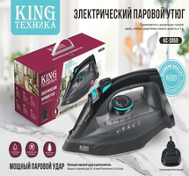 | KC-3059 | 1,350.00 | 4 | 5,400.00
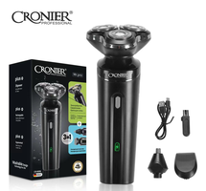 | CR-9096 | 550.00 | 3 | 1,650.00
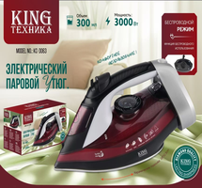 | KC-3063 | 1,600.00 | 1 | 1,600.00
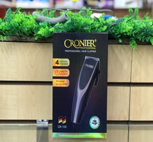 | CR-105 | 600.00 | 1 | 600.00
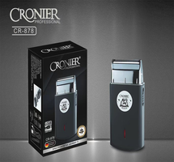 | CR-878 | 600.00 | 1 | 600.00
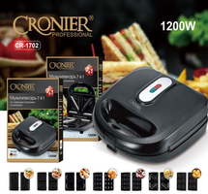 | CR-1702 | 2,100.00 | 1 | 2,100.00
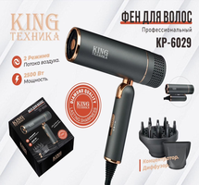 | KP-6029 | 1,150.00 | 1 | 1,150.00
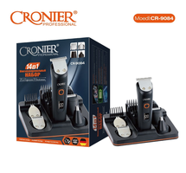 | CR-9084 | 950.00 | 1 | 950.00
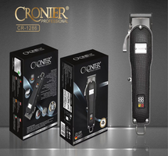 | CR-1286 | 1,800.00 | 1 | 1,800.00
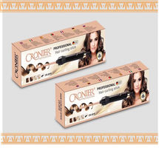 | CR-2018 | 700.00 | 1 | 700.00
Итого: 12 позиций |  |  | 29 | 30,350.00

